1.検索意図の調査（ブログ）
1.検索意図の調査（ブログ）
ChatGPT-o3を使ってください。 ※講義動画ではo1と説明ありますが、最新モデルのo3をご活用ください
①↓検索意図を調査するプロンプトはこちら ※青字の部分を記入 | 出力例
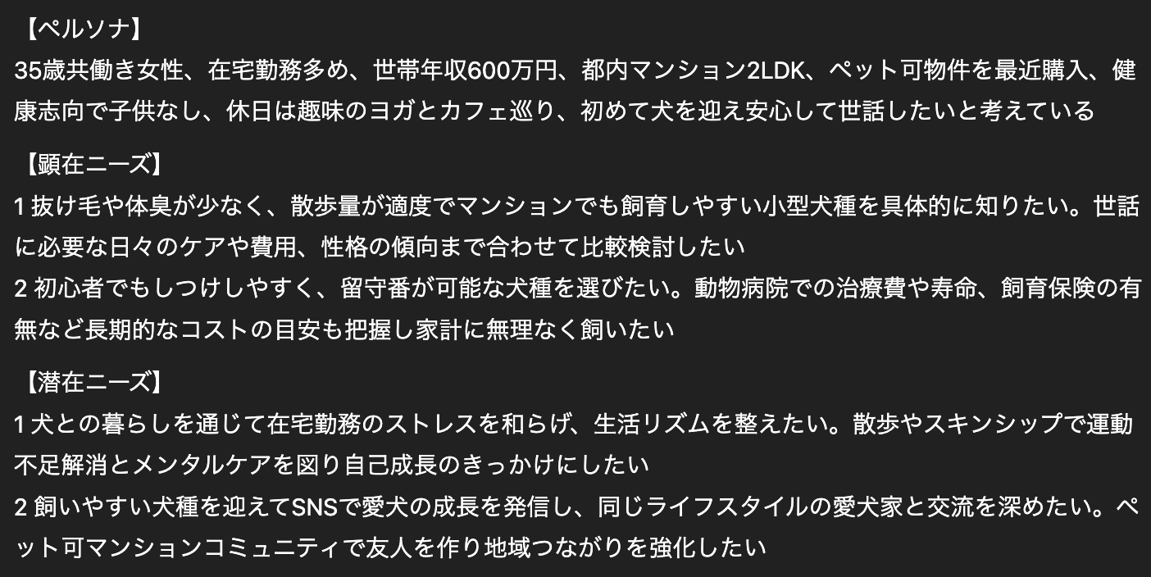 #命令書 あなたはSEOを十分に理解してるプロのWebライターです。 「〇〇」というキーワードでSEO記事を書きます。 このキーワードのペルソナ、顕在ニーズ、潜在ニーズを教えてください。 #制約条件 ・ペルソナは年齢や性別、年収、生活スタイルなどの情報を書く ・顕在ニーズと潜在ニーズはそれぞれ2つずつ書く #出力形式 ・ペルソナは100文字程度で書く ・顕在ニーズと潜在ニーズはそれぞれ2つずつ挙げて、80文字程度で書く ・「：」などの記号は使わない
②出力結果を以下の「ペルソナ、顕在ニーズ、潜在ニーズ保存用」に貼り付ける
ペルソナ、顕在ニーズ、潜在ニーズ保存用
ここにChatGPTが出力したペルソナ、顕在ニーズ、潜在ニーズをコピペする

2.構成作成（ブログ）
2.構成作成（ブログ）
ChatGPT-4.5を使ってください。 ※4.5が使えない場合は4oを使ってください。
①検索上位記事のタイトルや構成を抽出する ラッコキーワードで検索上位5記事のh1,h2,h3タグにチェックを入れて検索→「csv出力」ボタン押下 ↓ラッコキーワード https://related-keywords.com/ ※ダウンロードしたCSVファイルを開くツールがない場合スプシに挿入 挿入方法はこちら
②CSVファイルを参照し、不要な見出しを削除する。 読み込ませるのは、一番はじめのh2から、まとめのh2まで。
③上位5記事の構成を読み込ませる。 ↓構成を読み込ませるプロンプトはこちら ※青字の部分を記入
#命令書 あなたはSEOを十分に理解してるプロのWebライターです。 これから構成を作成するので、まずは「〇〇」というキーワードの検索上位5記事の構成を読み込んでください。 読み込みが完了したら、「完了」とだけ答えてください。 #検索上位5記事の構成 1位の記事 "ここに貼り付ける" 2位の記事 "ここに貼り付ける" 3位の記事 "ここに貼り付ける" 4位の記事 "ここに貼り付ける" 5位の記事 "ここに貼り付ける" | CSVファイルで読み込ませることも可能ですが、ChatGPTがうまく読み取らないケースがあるので、テキストで読み込ませるのがおすすめです。
④↓構成を作成するプロンプトはこちら ※青字の部分を記入 | 出力例
制約条件に従って、構成を作成してください。 #制約条件 ・上位5記事の見出しをそのまま使わずに言い回しや表現方法を変える ・ペルソナの顕在ニーズと潜在ニーズに応えられるように、上位5記事の構成を基に抜け・漏れ・重複がないようにする ・上位5記事にはないオリジナルな見出しも最低1つ含める ・h2見出しには、自然な形でキーワードを含める ・読者がスムーズに読み進められるような流れを意識する ・構成の型の参考例のように、h3の内容がh2に包含されるようにする ・1つの見出しで述べることは1つに絞る ※例：**「注意点とコツ」のように「〇〇と△△」といった見出しはNG**とする ・最後の見出しは「h2まとめ｜〇〇」とし、〇〇の部分にはキーワードを含めて行動喚起を促す ・固有の会社名や商品、サービスの見出しは含めない ・h1タイトルは別途作成するので、この段階では出力しない ・一度作成した構成が制約条件に従っているかどうか再確認し、問題なければ出力する #ペルソナ、顕在ニーズ、潜在ニーズ ここに検索意図の調査タブの「ペルソナ、顕在ニーズ、潜在ニーズ保存用」をコピペする #構成の型の参考例 h2：新NISAとは h2：新NISAの種類 h3：成長投資枠 h3：つみたて投資枠 h2：新NISAのメリット h3：利益が非課税になる h3：初心者でも始めやすい h2：新NISAのデメリット h3：元本割れのリスクがある h3：1人1口座しか持てない h2：新NISAを利用する際のポイント h3：長期で保有する h3：分散投資でリスクを下げる h3：余裕資金を使う h2：新NISAの口座を開設する方法 h2：まとめ｜新NISAの口座を開設して資産形成しよう #出力形式 以下のように見出しは1行ごとに改行する h2：〇〇 h3：〇〇 h3：〇〇 h2：〇〇 h3：〇〇 h3：〇〇 ※上記の見出しはあくまで例なので、実際に出力する際は、h3の数は上位記事の構成を参考に、内容に応じて調整してください。 | 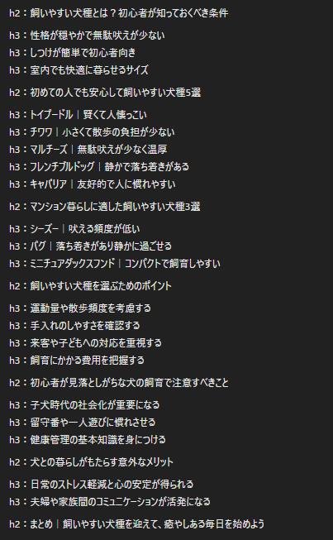 ※改行されずに出力される場合は、 「h2やh3は1行ごとに改行してください」とChatGPTに伝えてください。
⑤構成を整える際のチェックポイント 1.1つの見出しで2つのことを伝えていないか？ NG例：h2：副業を始めるメリットと注意点 OK例： h2副業を始めるメリット h2副業を始める際の注意点 2.h2とh3は対応しているか（h2を主語、h3を述語として読んだときに文章は成り立つか）？ NG例 h2：自分に合った副業を始める方法 h3：スキルを活かせる副業の種類 ⇒自分に合った副業を始める方法（h2：主語）は、スキルを活かせる副業の種類（h3：述語）です。 OK例 h2：自分に合った副業を始める方法 h3：興味・関心があるものを選ぶ ⇒自分に合った副業を始める方法（h2：主語）は、興味・関心があるものを選ぶ（h3：述語）ことです。 3.重複した内容の見出しはないか？ ⇒あれば削除する 4.見出しの文言の体裁は揃っているか？ NG例： h2：副業を成功させるためのコツ h3：副業の継続に必要な習慣をつける h3：本業とバランスを取るためのスケジュール管理 h3：副業を通じてスキルアップを目指す ⇒「h3：本業とバランスを取るためのスケジュール管理」だけ体言で、残り2つが用言なのでNG。 「h3：本業とバランスを取るためのスケジュール管理を行う」のように用言に揃える。
構成保存用
ここに作成した構成を貼り付ける

3.タイトル作成（ブログ）
3.タイトル作成（ブログ）
ChatGPT-4.5を使ってください。 ※4.5が使えない場合は4oを使ってください。
①↓タイトルを作成するプロンプトはこちら ※青字の部分を記入 | 出力例
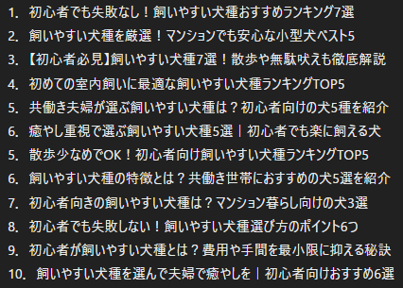 #命令書 あなたはSEOを十分に理解してるプロのWebライターです。 構成をもとに「〇〇」というキーワードのSEO記事のタイトル案を10個考えてください。 #制約条件 ・タイトルは28～32文字とする ・タイトルには必ずキーワードを含める ・ユーザーがクリックしたくなるようなタイトルにする ・数字を含められる場合は積極的に含める ・参考例を参考にする #ペルソナ、顕在ニーズ、潜在ニーズ ここに検索意図の調査タブの「ペルソナ、顕在ニーズ、潜在ニーズ保存用」をコピペする #参考例 ・新NISAとは？メリットやデメリット、注意点をわかりやすく解説 ・Webライターで50万円稼ぐ7つのポイント！注意点や成功事例も紹介 #構成 ここに作成した構成をコピペする
タイトル保存用
ここに作成したタイトルを貼り付ける

5.本文作成（ブログ）
4.本文作成（ブログ）
注意！ ChatGPT-4.5を使ってください。 ※4.5が使えない場合は4oを使ってください。 ・下記はあくまで一例です。必要に応じて「#制約条件」にクライアントのマニュアルや指示をつけ足してください。 ・出力した本文は、随時Googleドキュメントに転記してください。
①↓本文作成プロンプトはこちら ※青字の部分を記入 ※「#出力したい見出し」はh2ごとを推奨。 ※以下のプロンプトを1度入力すれば、以降は「出力したい見出し」だけを貼り付けるだけでも本文を出力してくれます。 | 出力例
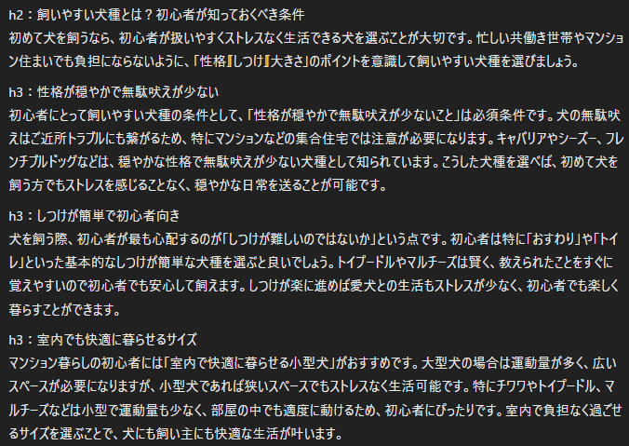 #命令書 あなたはSEOを十分に理解してるプロのWebライターです。 「〇〇」というキーワードのSEO記事の本文を制約条件に従って書いてください。 #制約条件 ・PREP法（結論→理由や根拠→具体例→結論）で書く ※「結論、理由や根拠、具体例、結論」という文言は出力しない ※PREP法がそぐわない場合は、わかりやすさを重視して書く ・リストや表、箇条書きを必要に応じて使用する ・敬体で出力する ・記事の途中箇所なので「リード文」や「まとめ」は出力しない ・中学生でも理解できるようにわかりやすく書く ・見出しに則して本文を書く ・1つの見出しで伝えることは1つに絞る ・自然な流れを意識して書く ・堅苦しい言い回しはしない ・出力した本文が事実かどうか再確認した上で出力する ・1文は60文字程度とする ・3回以上連続して文末の語尾を同じにしない ※例えば「～です。～です。～です。」のような状態は避ける #出力ルール ・出力したい見出しがh2とh3の場合： h2は100文字程度、h3は200～300文字程度で出力する ・出力したい見出しがh2のみの場合： h2は200～300文字程度で出力する #ペルソナ、顕在ニーズ、潜在ニーズ ここにChatGPTが出力したペルソナ、顕在ニーズ、潜在ニーズをコピペする #記事全体の構成 ここに作成した構成全部をコピペする #出力したい見出し ここに出力したい構成の一部をコピペする #出力形式 ・各見出しは以下のように改行して1行ごとに出力する h2：〇〇 本文 h3：〇〇 本文 h3：〇〇 本文
②Googleドキュメントに転記する

